Estadísticas
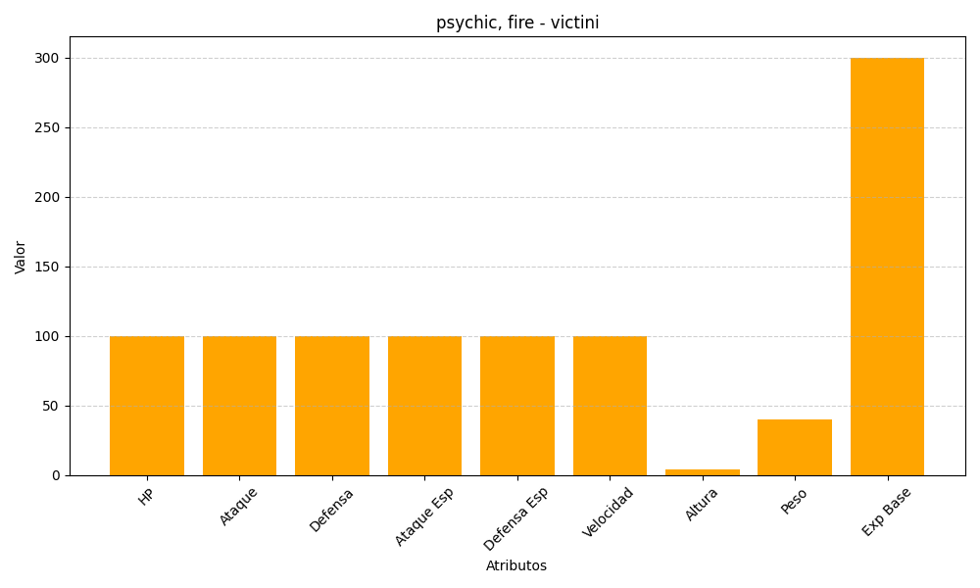
ID | Nombre | Tipo | HP | Ataque | Defensa | Ataque Especial | Defensa Especial | Velocidad | Altura | Peso | Experiencia Base
494 | victini | psychic, fire | 100 | 100 | 100 | 100 | 100 | 100 | 4 | 40 | 300

